Sheet5
pravdepodobnosť obsadenia koleje
nast | kolej | poc vlakov | pravdepodobnost
1 | 1 | 103 | 0.1663974152 | 0.16639741519
2 | 2 | 100 | 0.1615508885 | 0.3279483037
2 | 3 | 105 | 0.169628433 | 0.4975767367
3 | 4 | 76 | 0.1227786753 | 0.620355412
3 | 5 | 74 | 0.1195476575 | 0.7399030695
4 | 6 | 85 | 0.1373182553 | 0.8772213247
5 | 5k | 17 | 0.02746365105 | 0.9046849758
5 | 9k | 14 | 0.02261712439 | 0.9273021002
6 | 11k | 22 | 0.03554119548 | 0.9628432956
6 | 13k | 23 | 0.03715670436 | 1
 |  | 619

nastupiste |  | pravdepodobnost
1 | 103 | 0.1663974152
2 | 205 | 0.3311793215
pravdepodobnosť obsadenia nástupištia
3 | 150 | 0.2423263328
4 | 85 | 0.1373182553
5 | 31 | 0.05008077544
6 | 45 | 0.07269789984
 | 619

meskania
 |  |  |  |  | meskanie |  | pravdepodobnost
EC | 172 | 20 | 11:38:00 | 2017-11-30 | 5 | 87 | 0.54375 | 0.54375 | 0 | 1700 |  | 435
EC | 172 | 5 | 11:38:00 | 2017-12-01 | 10 | 37 | 0.23125 | 0.775 |  | 1860 |  | 370
EC | 172 | 10 | 11:38:00 | 2017-12-02 | 15 | 12 | 0.075 | 0.85 | bude meskat | 0.08602150538 |  | 180
EC | 172 | 10 | 11:38:00 | 2017-12-03 | 20 | 9 | 0.05625 | 0.90625 | odjazd na cas | 0.9139784946 |  | 180
EC | 173 | 25 | 16:23:00 | 2017-12-01 | 25 | 5 | 0.03125 | 0.9375 |  |  |  | 125
EC | 173 | 30 | 16:23:00 | 2017-12-02 | 30 | 5 | 0.03125 | 0.96875 |  |  |  | 150
EC | 173 | 45 | 16:23:00 | 2017-12-04 | 35 | 2 | 0.0125 | 0.98125 |  |  |  | 70
EC | 272 | 5 | 19:38:00 | 2017-11-29 | 40 | 1 | 0.00625 | 0.9875 |  |  |  | 40
EC | 272 | 5 | 19:38:00 | 2017-11-30 | 45 | 1 | 0.00625 | 0.99375 |  |  |  | 45
EC | 272 | 5 | 19:38:00 | 2017-12-02 | 130 | 1 | 0.00625 | 1 |  |  |  | 130
EC | 272 | 5 | 19:38:00 | 2017-12-03 |  | 160
EC | 273 | 25 | 8:23:00 | 2017-12-04 |  |  |  |  |  |  | avg | 10.78125
EC | 274 | 5 | 17:38:00 | 2017-11-30
EC | 274 | 5 | 17:38:00 | 2017-12-03
pravdepodobnosť daného meškania
EC | 275 | 10 | 10:23:00 | 2017-12-02
EC | 275 | 15 | 10:23:00 | 2017-12-04
EC | 276 | 40 | 15:38:00 | 2017-11-30
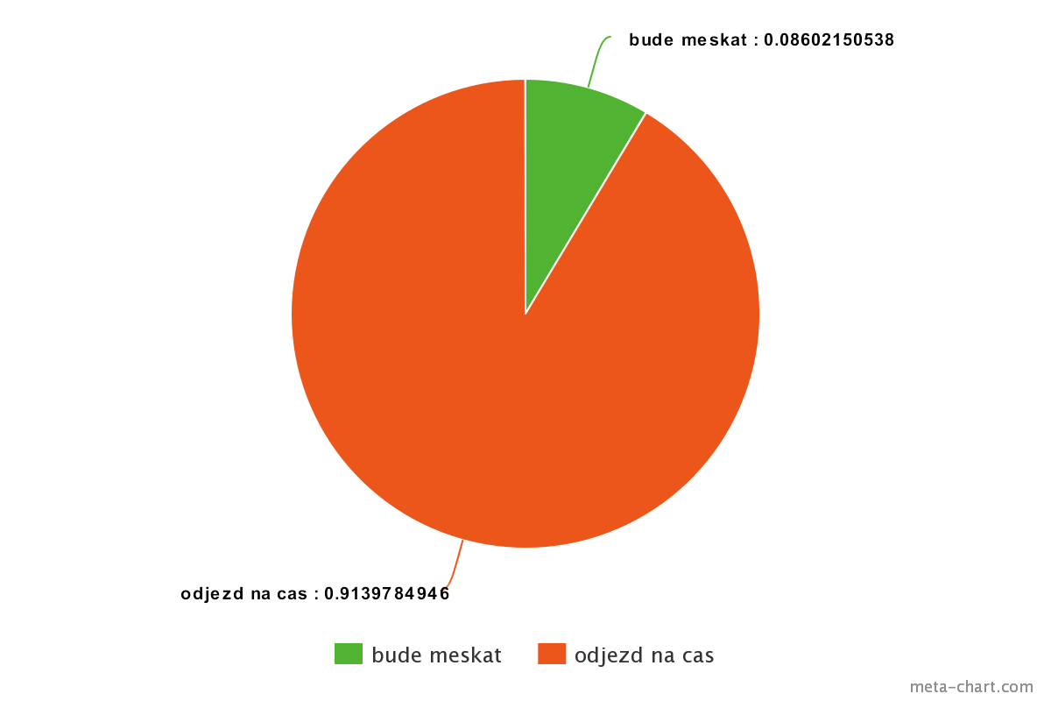
EC | 276 | 10 | 15:38:00 | 2017-12-02
EC | 276 | 10 | 15:38:00 | 2017-12-03
EC | 277 | 15 | 12:23:00 | 2017-11-29
EC | 277 | 15 | 12:23:00 | 2017-12-02
EC | 277 | 5 | 12:23:00 | 2017-12-04
EC | 278 | 10 | 13:38:00 | 2017-11-29
EC | 278 | 10 | 13:38:00 | 2017-11-30
EC | 278 | 20 | 13:38:00 | 2017-12-01
EC | 278 | 15 | 13:38:00 | 2017-12-02
EC | 278 | 10 | 13:38:00 | 2017-12-03
EC | 279 | 5 | 14:23:00 | 2017-12-02
EC | 279 | 10 | 14:23:00 | 2017-12-03
EC | 279 | 35 | 14:23:00 | 2017-12-04
EC | 280 | 20 | 9:38:00 | 2017-11-30
EC | 280 | 20 | 9:38:00 | 2017-12-01
EC | 280 | 10 | 9:38:00 | 2017-12-02
EC | 280 | 10 | 9:38:00 | 2017-12-03
EC | 281 | 25 | 18:23:00 | 2017-11-29
EC | 281 | 10 | 18:23:00 | 2017-11-30
EC | 281 | 30 | 18:23:00 | 2017-12-02
EC | 281 | 10 | 18:23:00 | 2017-12-03
EC | 281 | 15 | 18:23:00 | 2017-12-04
EC | 282 | 5 | 7:38:00 | 2017-11-30
EC | 282 | 5 | 7:38:00 | 2017-12-01
EC | 283 | 25 | 20:28:00 | 2017-11-29
EC | 283 | 30 | 20:28:00 | 2017-11-30
EC | 283 | 20 | 20:28:00 | 2017-12-01
EC | 283 | 5 | 20:28:00 | 2017-12-04
EN | 476 | 15 | 1:11:00 | 2017-11-28
EN | 476 | 35 | 1:11:00 | 2017-12-02
EN | 476 | 10 | 1:11:00 | 2017-12-03
EN | 476 | 30 | 1:11:00 | 2017-12-04
Ex | 574 | 5 | 6:38:00 | 2017-11-30
Os | 4006 | 5 | 7:29:00 | 2017-12-01
Os | 4010 | 5 | 9:29:00 | 2017-12-01
Os | 4027 | 10 | 22:46:00 | 2017-11-30
Os | 4056 | 5 | 14:14:00 | 2017-11-30
Os | 4066 | 5 | 17:14:00 | 2017-11-30
Os | 4066 | 5 | 17:14:00 | 2017-12-01
Os | 4143 | 5 | 12:49:00 | 2017-12-04
Os | 4145 | 30 | 13:48:00 | 2017-11-30
Os | 4414 | 5 | 18:54:00 | 2017-12-02
Os | 4418 | 5 | 20:54:00 | 2017-11-30
Os | 4420 | 10 | 5:02:00 | 2017-11-29
Os | 4604 | 5 | 16:52:00 | 2017-12-02
Os | 4605 | 15 | 17:10:00 | 2017-11-30
Os | 4614 | 5 | 7:23:00 | 2017-11-29
Os | 4614 | 5 | 7:23:00 | 2017-12-01
Os | 4614 | 10 | 7:23:00 | 2017-12-04
Os | 4616 | 5 | 8:23:00 | 2017-11-30
Os | 4626 | 5 | 17:25:00 | 2017-11-30
Os | 4626 | 5 | 17:25:00 | 2017-12-01
Os | 4631 | 20 | 18:40:00 | 2017-11-29
Os | 4701 | 10 | 5:35:00 | 2017-12-01
Os | 4704 | 10 | 5:59:00 | 2017-12-01
Os | 4716 | 5 | 12:01:00 | 2017-11-30
Os | 4720 | 5 | 14:01:00 | 2017-11-30
Os | 4720 | 5 | 14:01:00 | 2017-12-01
Os | 4721 | 5 | 13:06:00 | 2017-12-04
Os | 4728 | 5 | 18:01:00 | 2017-11-30
Os | 4731 | 5 | 18:06:00 | 2017-11-30
Os | 4737 | 5 | 21:06:00 | 2017-12-01
Os | 4753 | 5 | 17:35:00 | 2017-12-04
Os | 4812 | 5 | 12:39:00 | 2017-12-02
Os | 4824 | 5 | 6:39:00 | 2017-11-30
Os | 4828 | 5 | 10:39:00 | 2017-11-29
Os | 4832 | 5 | 14:06:00 | 2017-11-30
Os | 4832 | 5 | 14:06:00 | 2017-12-01
Os | 4852 | 5 | 20:39:00 | 2017-12-03
Os | 4903 | 5 | 8:10:00 | 2017-11-30
Os | 4906 | 5 | 7:53:00 | 2017-12-01
Os | 4910 | 5 | 11:53:00 | 2017-11-30
Os | 4912 | 5 | 13:53:00 | 2017-11-29
Os | 4912 | 10 | 13:53:00 | 2017-11-30
Os | 4912 | 5 | 13:53:00 | 2017-12-02
Os | 4915 | 5 | 20:10:00 | 2017-12-01
Os | 4918 | 5 | 19:53:00 | 2017-12-02
Os | 4918 | 5 | 19:53:00 | 2017-12-03
Os | 4926 | 15 | 11:23:00 | 2017-11-30
Os | 4931 | 5 | 11:40:00 | 2017-11-30
Os | 4939 | 10 | 23:10:00 | 2017-12-01
Os | 4966 | 5 | 13:08:00 | 2017-12-01
Os | 4973 | 5 | 14:54:00 | 2017-12-04
Os | 4984 | 5 | 17:35:00 | 2017-11-29
R | 817 | 15 | 20:36:00 | 2017-12-01
R | 839 | 5 | 16:02:00 | 2017-12-01
R | 841 | 5 | 17:02:00 | 2017-11-29
R | 845 | 5 | 19:02:00 | 2017-11-30
R | 905 | 5 | 7:18:00 | 2017-11-29
R | 905 | 5 | 7:18:00 | 2017-11-30
R | 905 | 10 | 7:18:00 | 2017-12-01
R | 905 | 10 | 7:18:00 | 2017-12-02
R | 905 | 10 | 7:18:00 | 2017-12-04
R | 911 | 5 | 13:18:00 | 2017-12-02
R | 917 | 5 | 19:18:00 | 2017-11-30
R | 978 | 10 | 15:20:00 | 2017-11-30
R | 980 | 5 | 14:20:00 | 2017-11-30
R | 986 | 5 | 8:20:00 | 2017-11-30
RJ | 1031 | 5 | 17:53:00 | 2017-11-29
RJ | 1031 | 10 | 17:53:00 | 2017-11-30
RJ | 1031 | 25 | 17:53:00 | 2017-12-01
RJ | 1032 | 10 | 7:09:00 | 2017-11-29
RJ | 1032 | 130 | 7:09:00 | 2017-11-30
RJ | 1032 | 15 | 7:09:00 | 2017-12-01
RJ | 1032 | 5 | 7:09:00 | 2017-12-02
RJ | 1032 | 10 | 7:09:00 | 2017-12-03
RJ | 1032 | 5 | 7:09:00 | 2017-12-04
RJ | 1033 | 5 | 19:53:00 | 2017-12-03
RJ | 1033 | 5 | 19:53:00 | 2017-12-04
RJ | 1035 | 5 | 9:53:00 | 2017-11-29
RJ | 1038 | 10 | 17:09:00 | 2017-11-30
RJ | 1038 | 10 | 17:09:00 | 2017-12-04
rj | 371 | 5 | 19:23:00 | 2017-11-29
rj | 372 | 10 | 20:38:00 | 2017-12-01
rj | 372 | 5 | 20:38:00 | 2017-12-02
rj | 372 | 5 | 20:38:00 | 2017-12-03
rj | 373 | 10 | 21:23:00 | 2017-11-30
rj | 70 | 5 | 8:38:00 | 2017-12-01
rj | 72 | 5 | 10:38:00 | 2017-12-01
rj | 72 | 5 | 10:38:00 | 2017-12-03
rj | 72 | 5 | 10:38:00 | 2017-12-04
rj | 73 | 5 | 11:23:00 | 2017-12-01
rj | 73 | 5 | 11:23:00 | 2017-12-02
rj | 73 | 15 | 11:23:00 | 2017-12-04
rj | 74 | 5 | 12:38:00 | 2017-12-01
rj | 75 | 5 | 13:23:00 | 2017-12-01
rj | 75 | 10 | 13:23:00 | 2017-12-02
rj | 75 | 20 | 13:23:00 | 2017-12-04
rj | 76 | 10 | 14:38:00 | 2017-12-01
rj | 76 | 5 | 14:38:00 | 2017-12-03
rj | 77 | 20 | 15:23:00 | 2017-12-04
rj | 79 | 10 | 17:23:00 | 2017-11-30
rj | 79 | 5 | 17:23:00 | 2017-12-01
rj | 79 | 10 | 17:23:00 | 2017-12-02
rj | 79 | 5 | 17:23:00 | 2017-12-04
Rx | 809 | 5 | 12:36:00 | 2017-12-02
Rx | 862 | 20 | 16:55:00 | 2017-11-29
Rx | 866 | 10 | 12:57:00 | 2017-11-30
Sp | 1729 | 5 | 13:28:00 | 2017-12-02
Sp | 1733 | 5 | 17:30:00 | 2017-11-29
Sp | 1733 | 5 | 17:30:00 | 2017-12-02
Sp | 1737 | 5 | 21:28:00 | 2017-11-30
Sp | 1972 | 15 | 13:44:00 | 2017-11-30
trainType | trainId | 0 | departure | 2017-11-28
trainType | trainId | 0 | departure | 2017-11-29
trainType | trainId | 0 | departure | 2017-11-30
trainType | trainId | 0 | departure | 2017-12-01
trainType | trainId | 0 | departure | 2017-12-02
trainType | trainId | 0 | departure | 2017-12-03
trainType | trainId | 0 | departure | 2017-12-04

Experiment 1
 | Kolaj | "+1" | Base | "-1" |  |  | 4 kolaje min
1 | 1 | 57 | 50 | 63 |  |  | 114
2 | 2 | 42 | 60 | 67 |  |  | 119
2 | 3 | 50 | 42 | 60 |  |  | 115
3 | 4 | 40 | 48 | 40 |  |  | 90
3 | 5 | 40 | 36 | 35 |  |  | 83
4 | 6 | 48 | 56 | 57 |  |  | 120
5 | 5k | 8 | 6 | 8
5 | 9k | 7 | 8 | 10
6 | 11k | 14 | 13 | 8
6 | 13k | 16 | 9
 | 14 | 15
Experiment 1: Odobranie 13k koľaje
 |  | 337 | 328 | 348 |  |  | 641

 |  | 0.1691394659 | 0.1524390244 | 0.1810344828 | 0 | 0 | 0.1778471139
 |  | 0.1246290801 | 0.1829268293 | 0.1925287356 |  |  | 0.1856474259
 |  | 0.1483679525 | 0.1280487805 | 0.1724137931 |  |  | 0.1794071763
 |  | 0.118694362 | 0.1463414634 | 0.1149425287 |  |  | 0.1404056162
 |  | 0.118694362 | 0.1097560976 | 0.1005747126 |  |  | 0.1294851794
 |  | 0.1424332344 | 0.1707317073 | 0.1637931034 |  |  | 0.1872074883
 |  | 0.0237388724 | 0.01829268293 | 0.02298850575 |  |  | 0
 |  | 0.02077151335 | 0.0243902439 | 0.02873563218 |  |  | 0
 |  | 0.04154302671 | 0.03963414634 | 0.02298850575 |  |  | 0
 |  | 0.04747774481 | 0.02743902439 | 0 |  |  | 0
 |  | 0.04451038576 | 0 | 0 |  |  | 0
 |  | 0 |  | 0 |  |  | 0
 |  | 1 |  | 1 |  |  | 1

Experiment 2: Pridanie koľaje

Experiment 3: Obsadenosť v špičke

